상품제안서
니베아 기획 2종 (니베아 바디크림 125ml + 아트릭스 핸드크림 75ml) | 상품코드: F32156

 |  |  |  |  |  |  | 02-412-0044 | www.easy1.co.kr
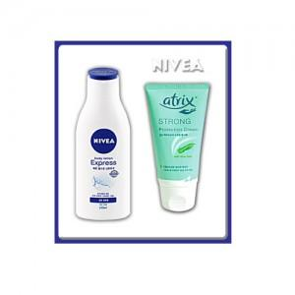

【상세/제작정보】

【인쇄/포장옵션】 | 스티커 / 포장지포장

【공급단가】 | 수량 | 100~ | 300~ | 500~ | 1,000~ | 3,000~
*VAT별도 | 단가 | 7,180원 | 7,070원 | 6,900원 | 6,720원 | 6,610원

【상품 URL】 | https://easy1.co.kr:443/src/goods_detail.php?gdno=32156

